送货单
上 海 汭 珩 发 货 清 单
（ruihengPackaging Delivery List）
 |  | 发货日期：
 |  | 发货地址： | 浙江省金华市浦江县仙华街道永在大道1098号 叶湘伦：15287975549
ORDER NR | Item Code | ARTICLE | Order Qty | Back-up Qty | Total Qty | Carton #/Total | Net Weight (kg) | 备注
订单号 | 产品型号 | 款号 | 订单数 | 备品数 | 总实发数 | 总箱数\箱号 | 净重（公斤)
S25070022 | 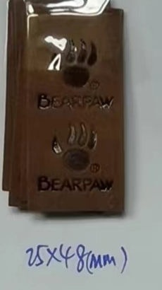 |  | 8万 |  | 15000 |  |  | 2025-7-15 中通一袋 74100524907809
 |  |  |  |  | 20000 |  |  | 2025-7-17 中通一袋 74100524907816
 |  |  |  |  | 20000 |  |  | 2025-7-21 中通一袋 74100524906241
 |  |  |  |  | 10000 |  |  | 2025-7-24 中通一袋 74100524906255
 |  |  |  |  | 15000 |  |  | 2025-7-26 中通一袋 74100524906260

 |  |  |  | 合计: | 80000 | 备次600

